A.1.1
A.1.1 - QUY TRÌNH TẠO MỚI THÔNG TIN NHÀ CUNG CẤP:

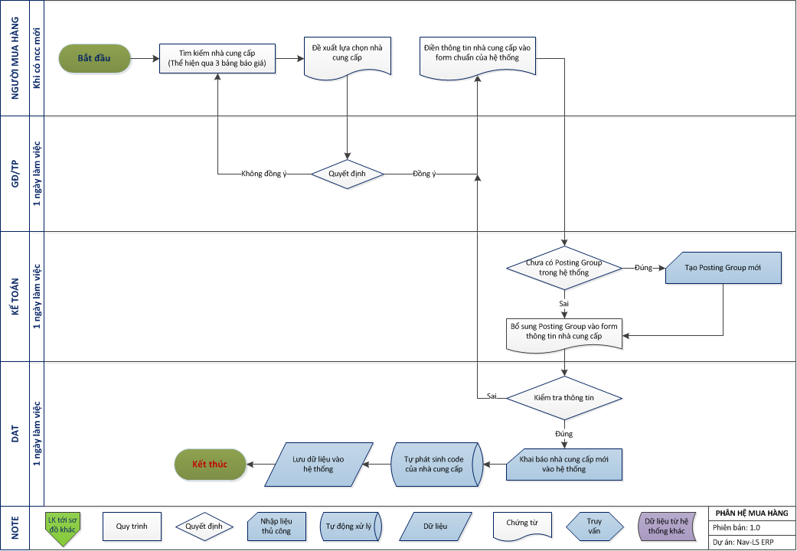
 | FORM THÔNG TIN NHÀ CUNG CẤP:

 | No. | Name | Name 2 | Address | Address 2 | City | Contact | Phone No. | Territory Code | Vendor Posting Group | Currency Code | Payment Terms Code | Country/Region Code | Payment Method Code | Payments | Application Method | Prices Including VAT | Fax No. | VAT Registration No. | Gen. Bus. Posting Group | Post Code | E-Mail | Home Page | VAT Bus. Posting Group | Location Code | Lead Time Calculation | Buyer Group Code | Buyer ID

A.1.2
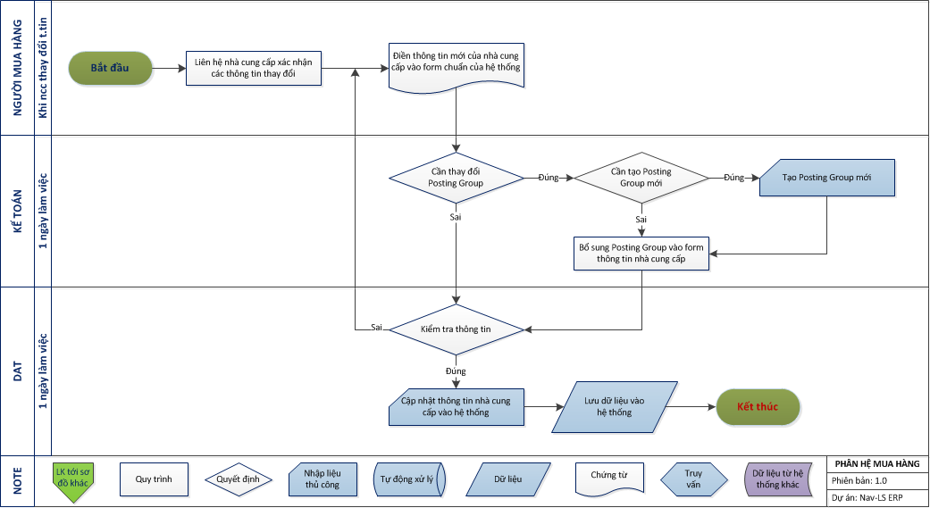
A.1.2 - QUY TRÌNH CẬP NHẬT THÔNG TIN NHÀ CUNG CẤP:

A.2.1
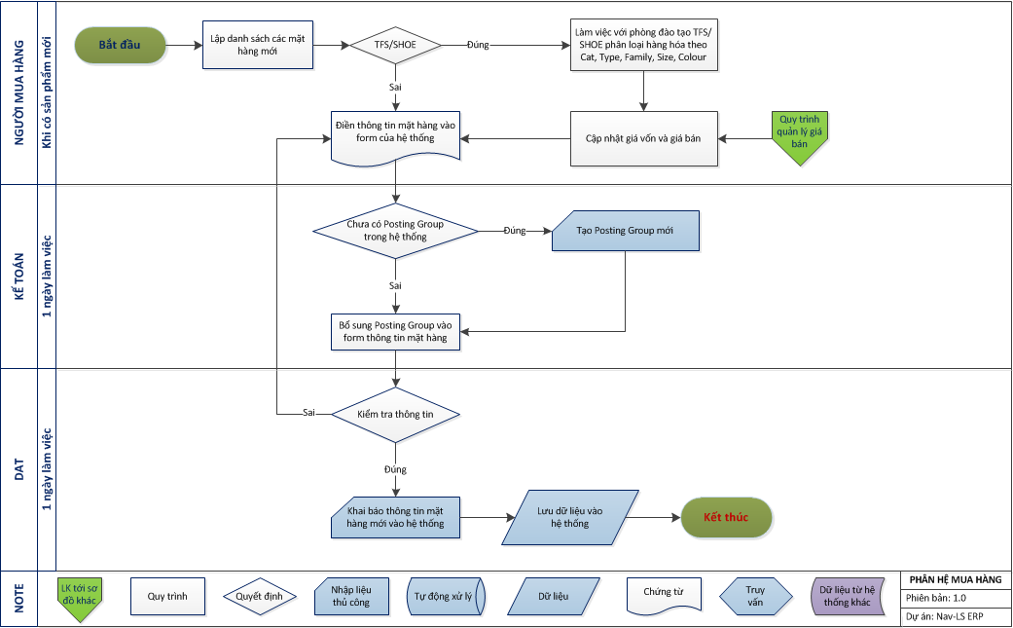
A.2.1 - QUY TRÌNH TẠO MỚI THÔNG TIN HÀNG HÓA:

A.2.2
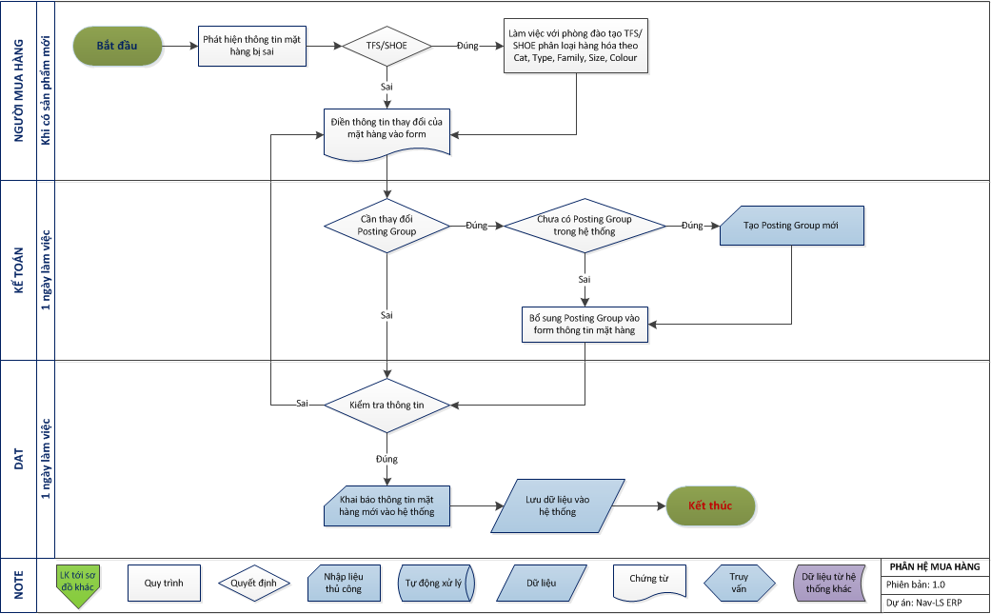
A.2.2 - QUY TRÌNH CẬP NHẬT THÔNG TIN HÀNG HÓA:

A.3.1
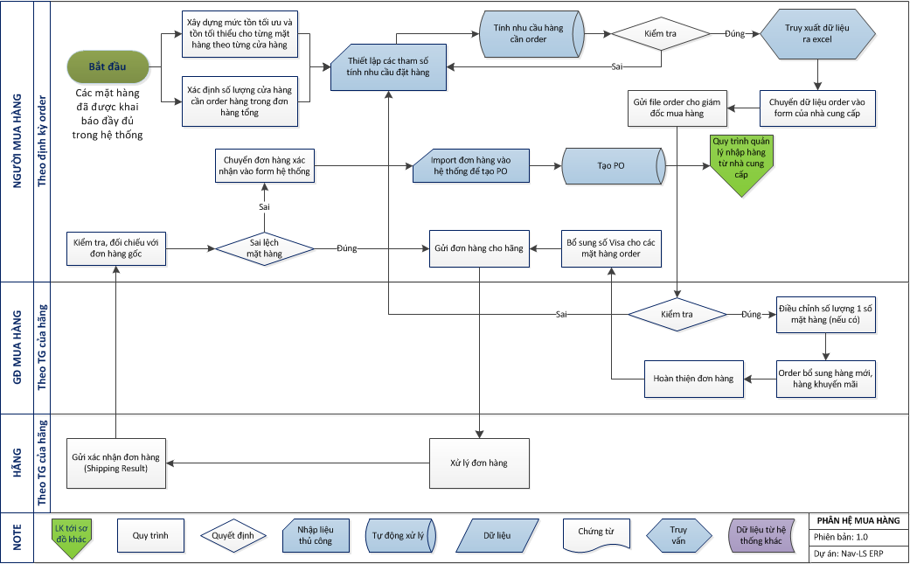
A.3.1 - Quy trình đề xuất mua hàng nhập khẩu (TheFaceShop, Shoe):

A.3.2
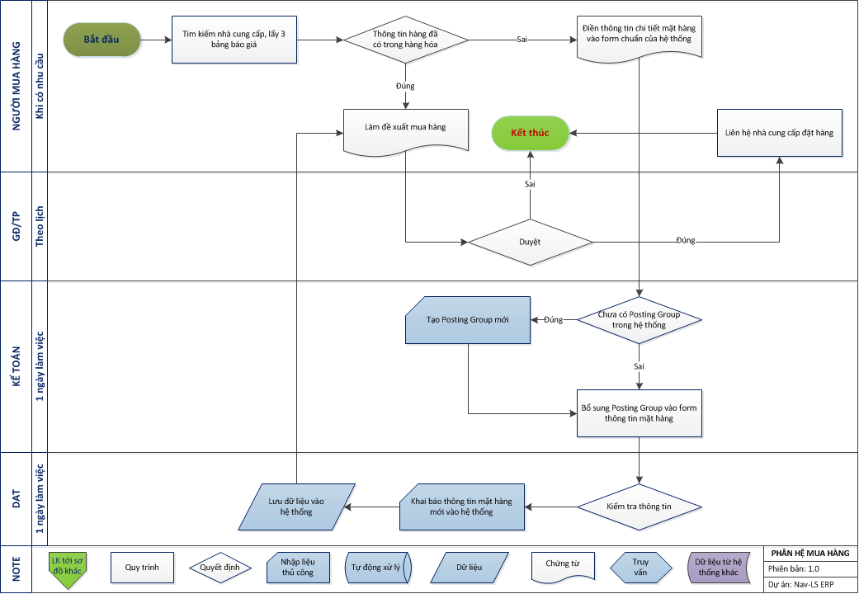
A.3.2 - Quy trình đề xuất mua hàng khác:

A.3.3
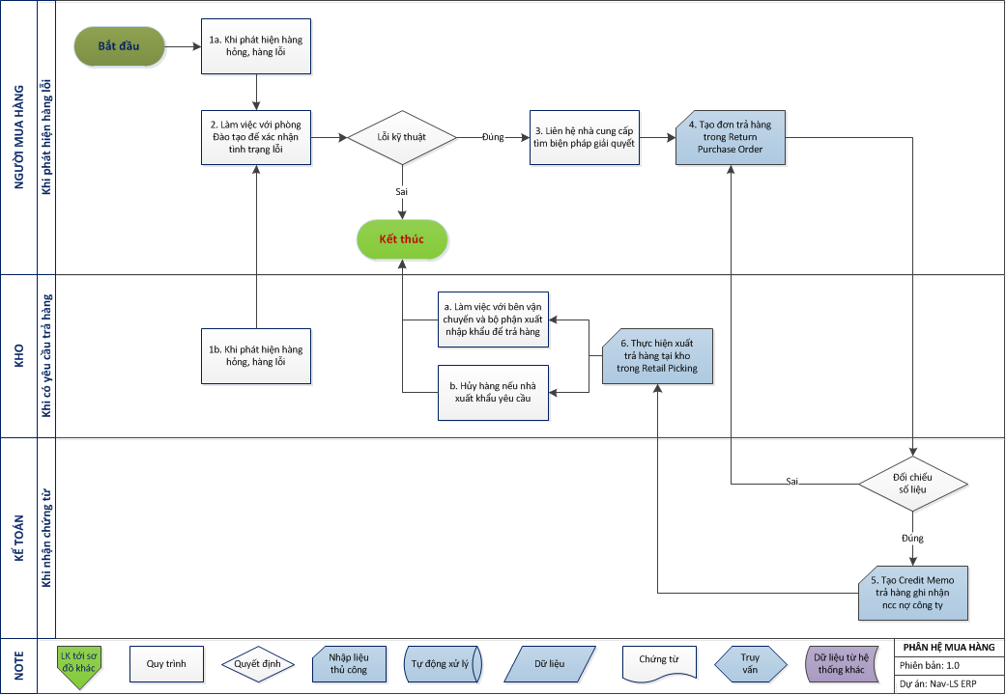
A.3.3 - Quy trình quản lý thực hiện trả lại hàng cho nhà xuất khẩu:

B.1.1
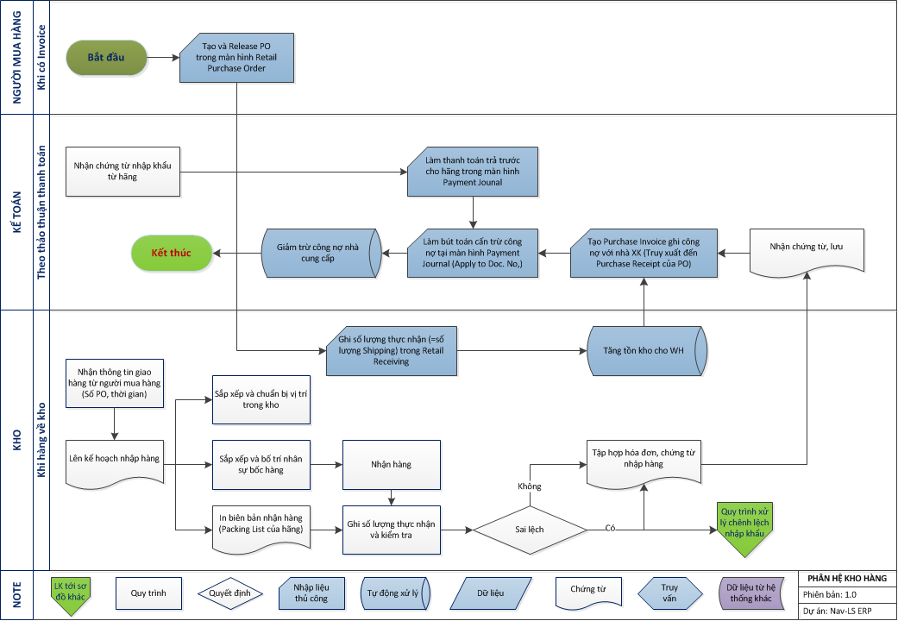
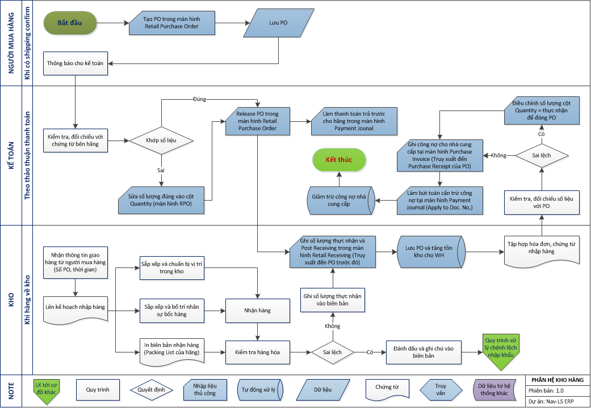
B.1.1 - Quy trình quản lý nhập hàng từ nhà xuất khẩu:

B.1.2
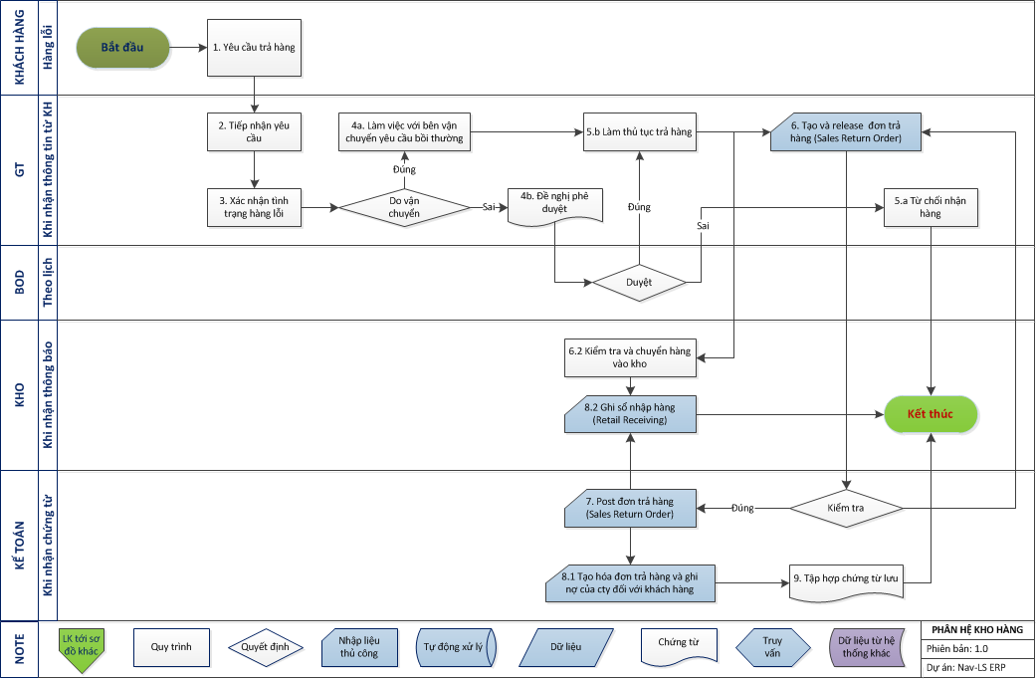
B.1.2 - Quy trình quản lý nhập hàng trả lại của khách hàng:

B.1.3
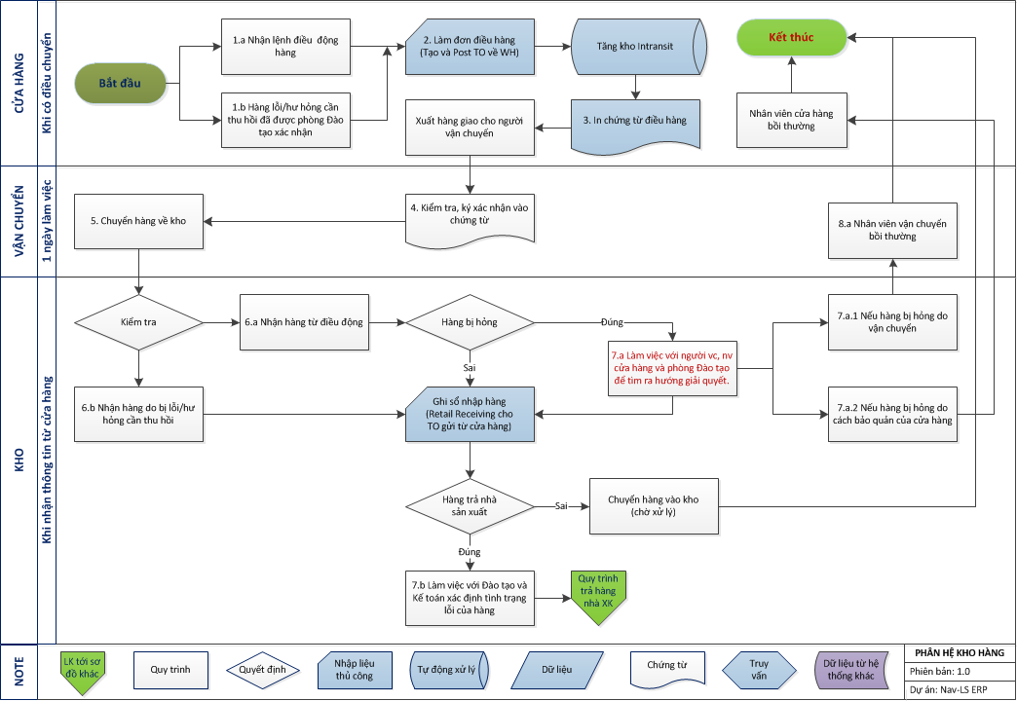
B.1.3 - Quy trình quản lý nhập hàng từ Store:

B.2.1
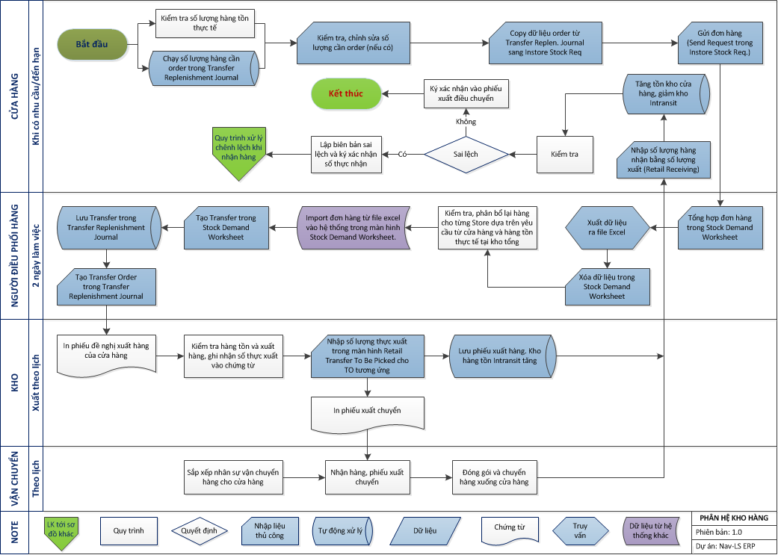
B.2.1 - Quy trình quản lý order và điều chuyển hàng từ HO:

B.2.2
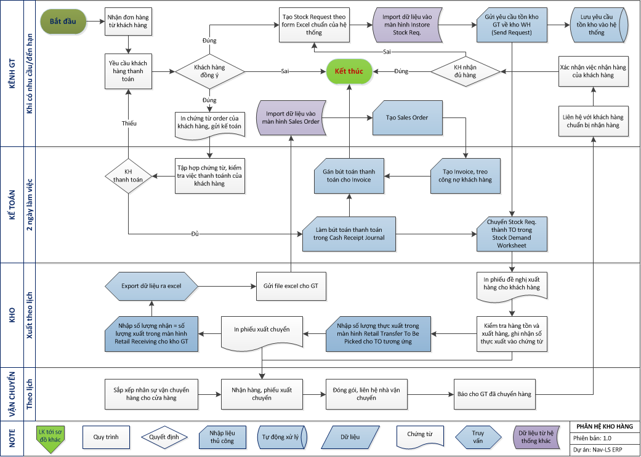
B.2.2 - Quy trình quản lý xuất bán buôn:

B.2.3
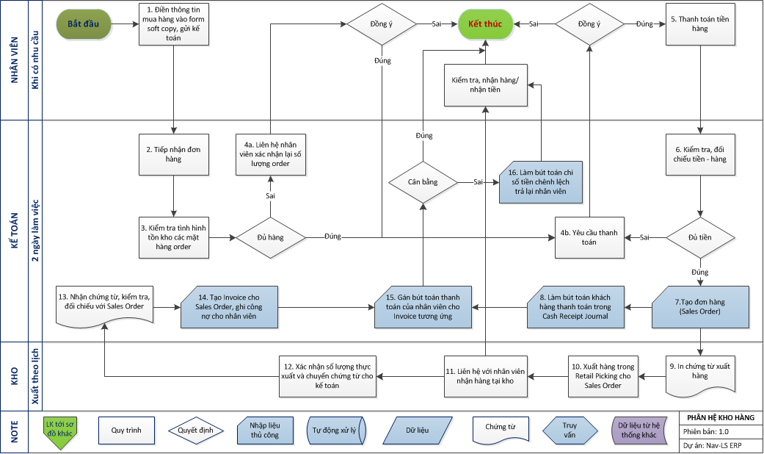
B.2.3 - Quy trình quản lý xuất bán nội bộ:

B.2.4
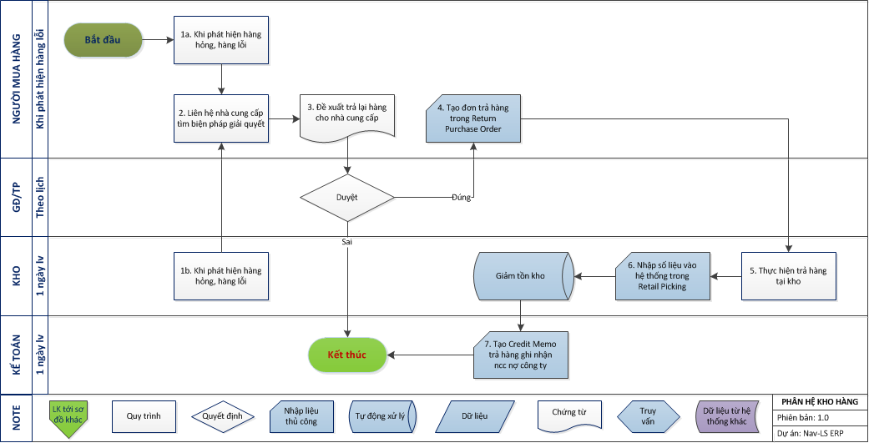
B.2.4 - Quy trình xuất trả lại hàng nhà cung cấp:

B.3.1
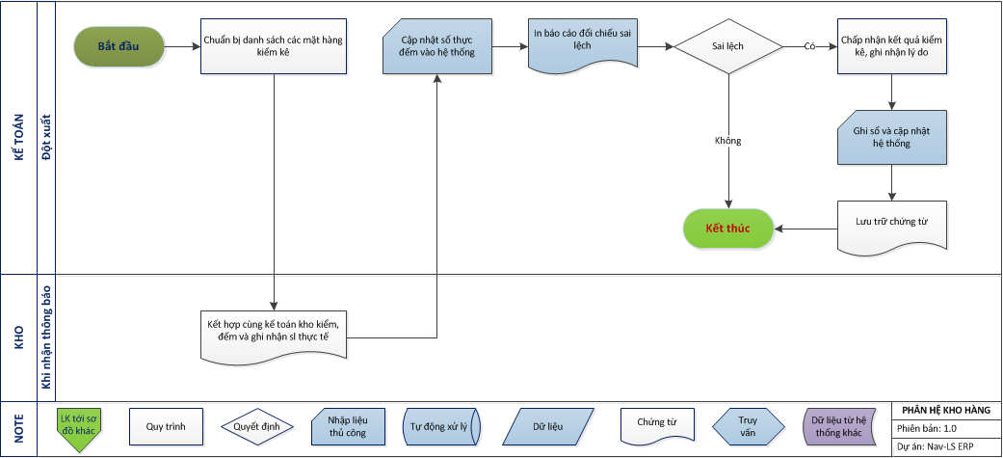
3.1 - Quy trình kiểm kê hàng hóa tại kho tổng:

B.3.2
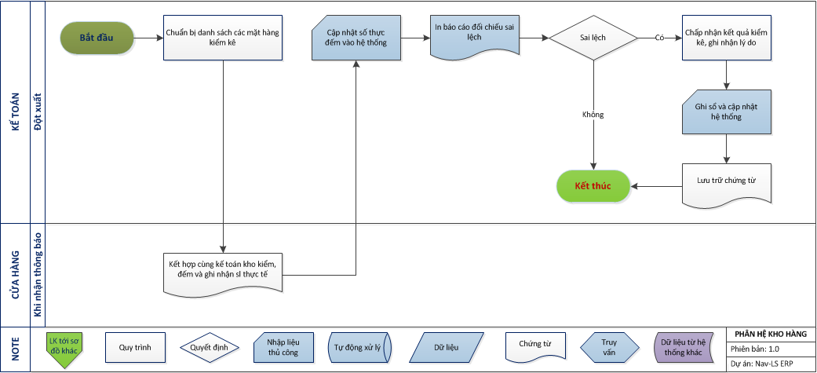
B.3.2 Quy trình kiểm kê hàng hóa tại kho cửa hàng:

C.1.1
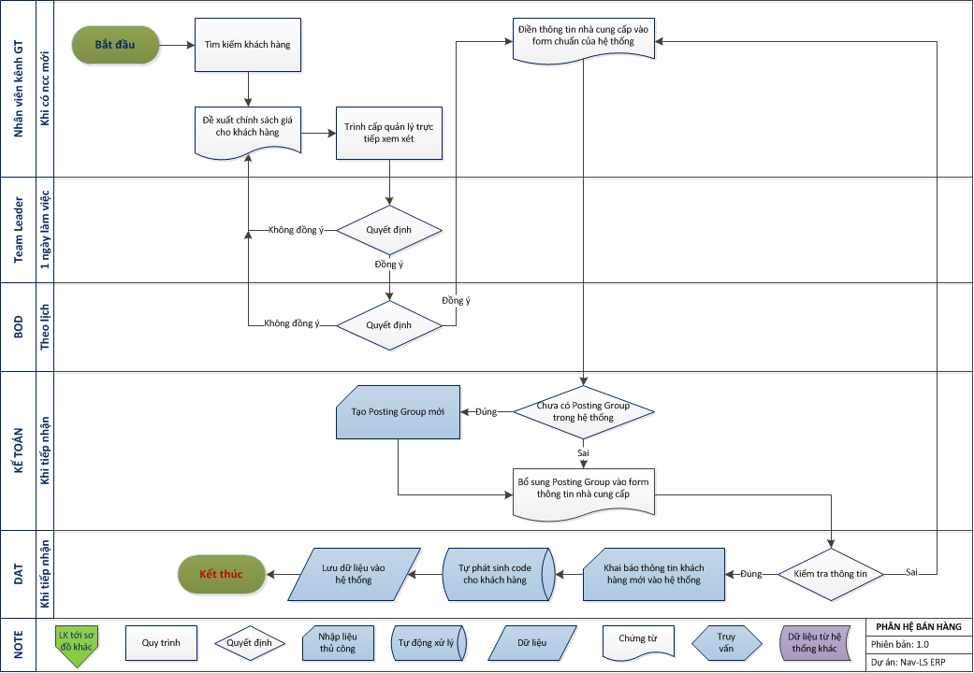
C.1.1 - Quy trình tạo mới thông tin khách hàng ngoài:

C.1.2
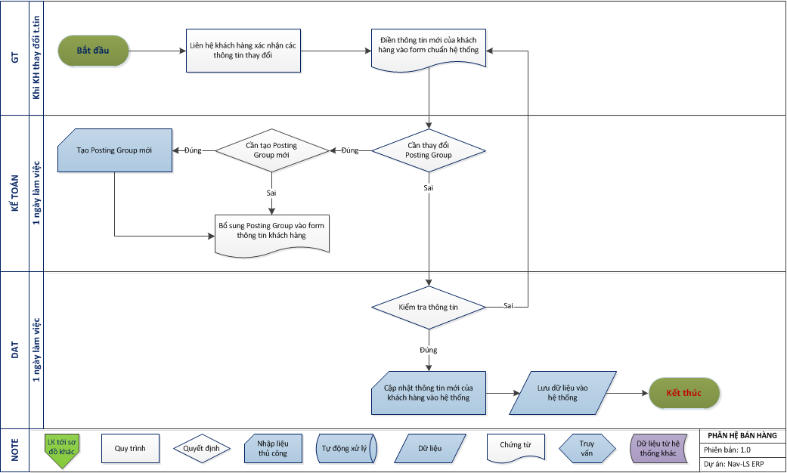
C.1.2 - Quy trình cập nhật thông tin khách hàng ngoài:

C.1.3
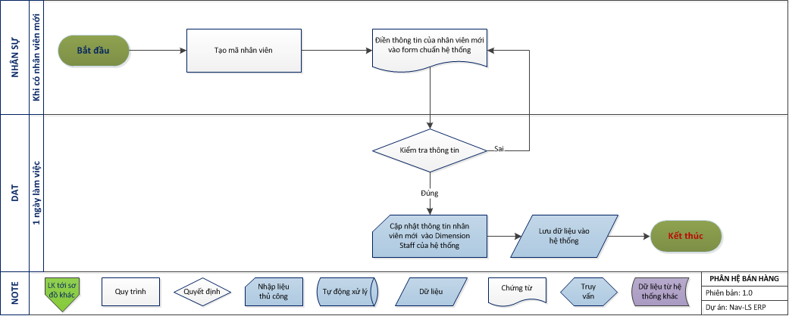
C.1.3 - Quy trình tạo mới thông tin khách hàng nội bộ:

C.2.1
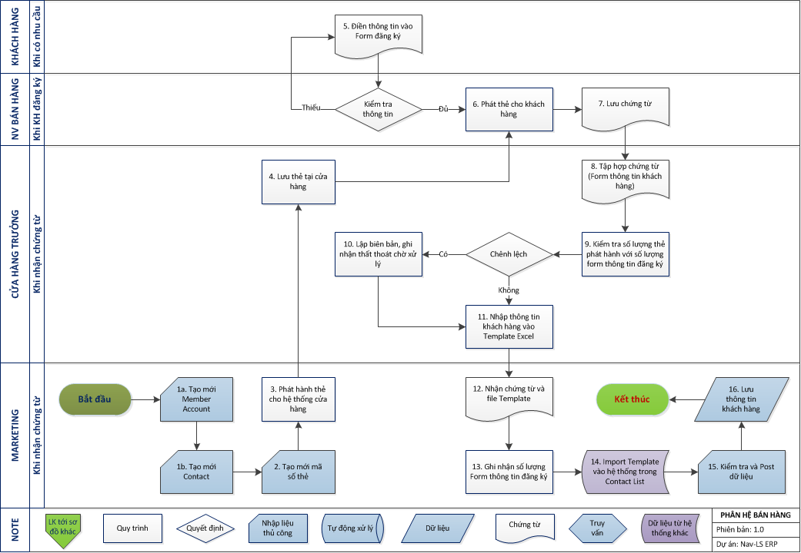
C.2.1 - Quy trình tạo mới thông tin khách hàng thành viên:

C.3.1
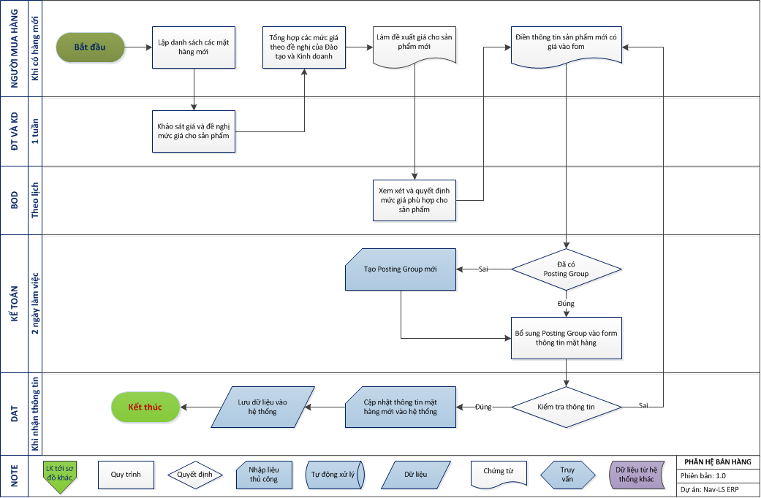
C.3.1 - Quy trình quản lý giá các mặt hàng mới:

C.3.2
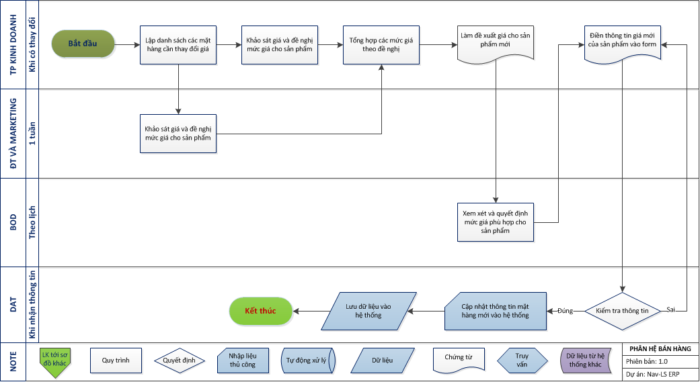
C.3.2 - Quy trình quản lý chiết khấu:

C.3.3
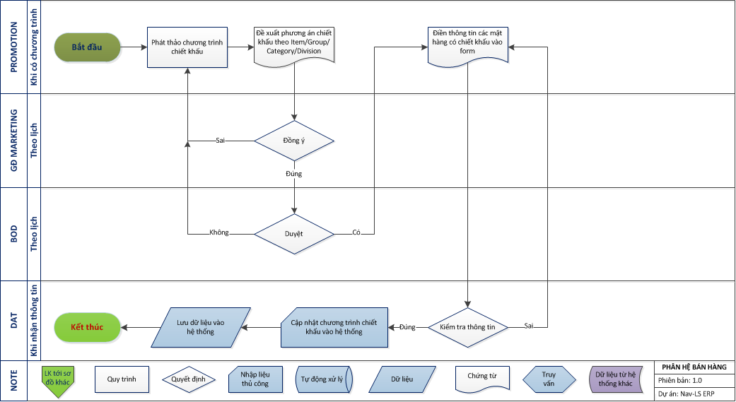
C.3.3 - Quy trình quản lý chiết khấu:

C.3.4
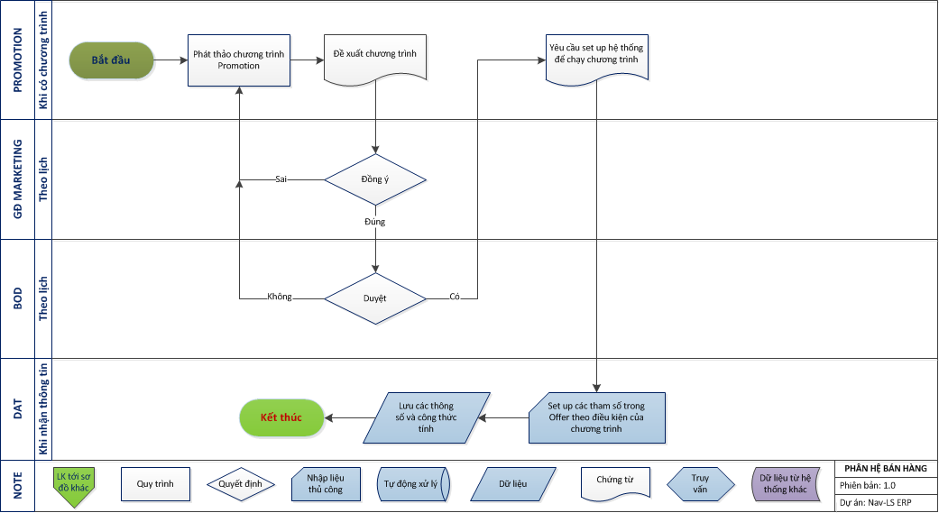
C.3.4 - Quy trình quản lý chương trình khuyến mãi:

C.5.3
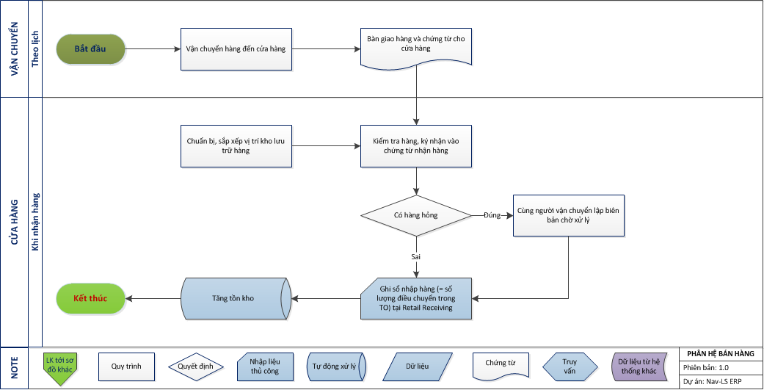
C.5.3 - Quy trình quản lý nhập hàng từ điều chuyển nội bộ:

C.5.4
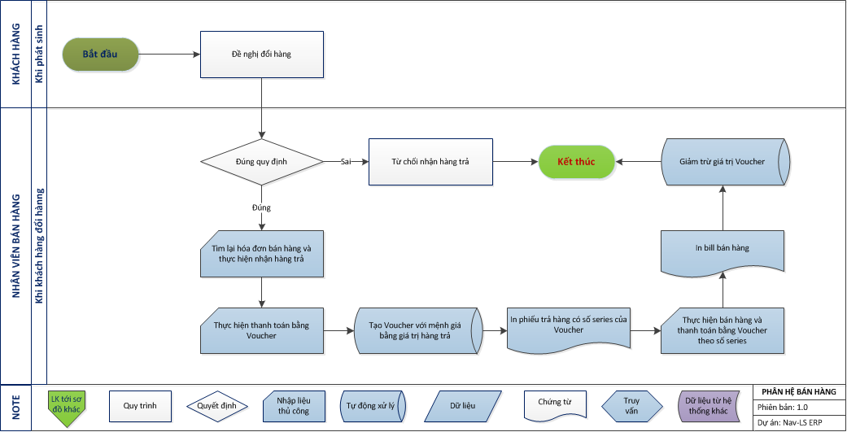
C.5.4 - Quy trình quản lý đổi hàng cho khách hàng:

C.5.5
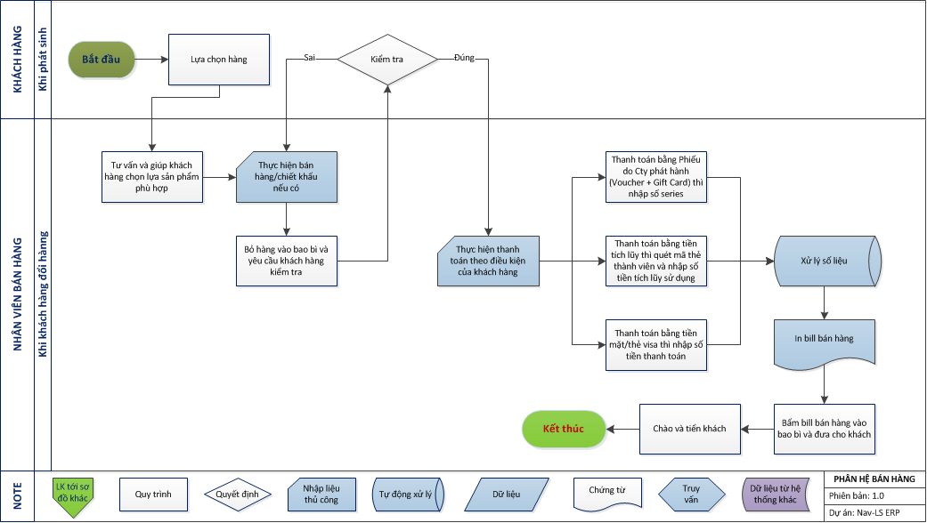
C.5.5 - Quy trình bán hàng tại POS:

C.5.6
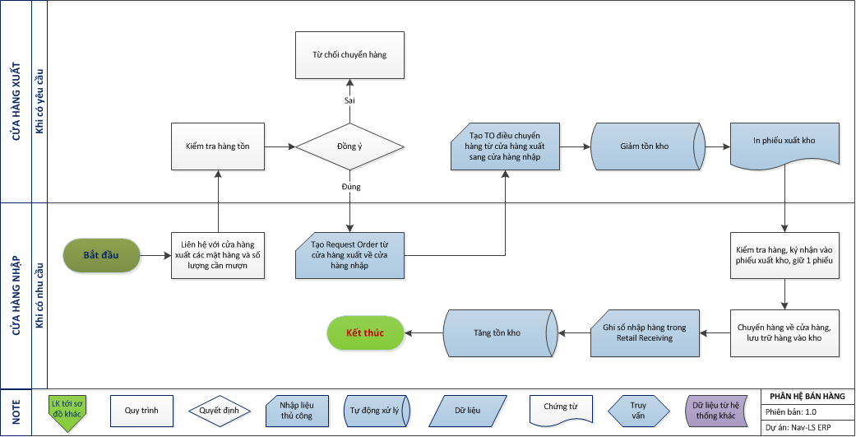
C.5.6 - Quy trình quản lý xuất điều chuyển nội bộ:

C.5.7
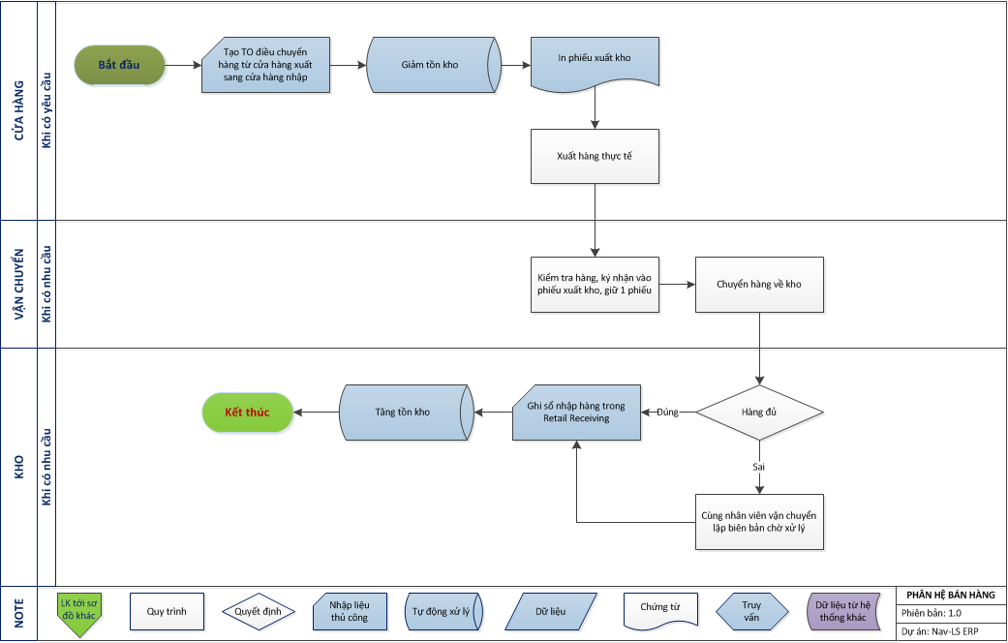
C.5.7 - Quy trình quản lý xuất trả về HO:

C.5.8
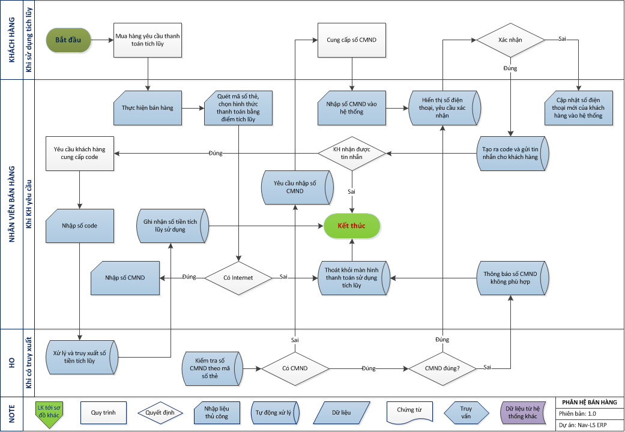
C.5.8 - Quy trình thanh toán bằng điểm tích lũy của khách hàng thành viên:

C.5.9
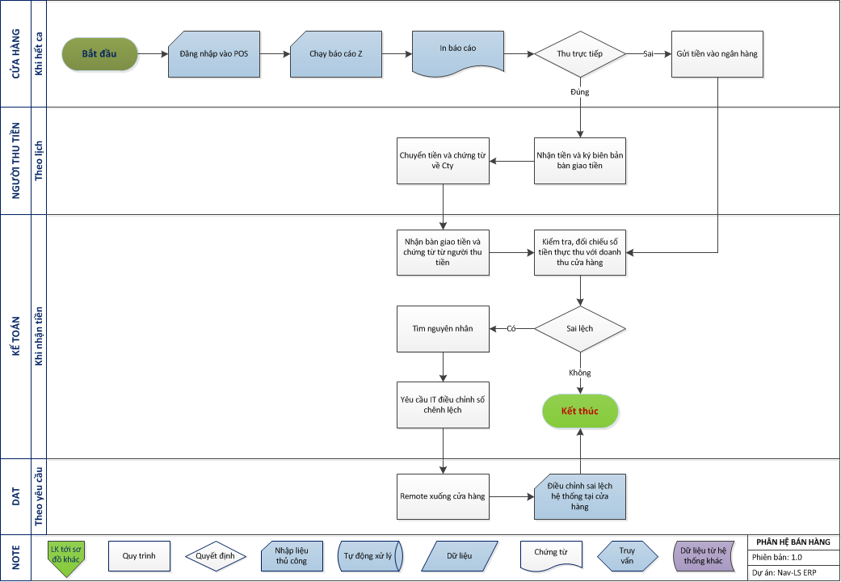
C.5.9 - Quy trình kết ca và thu tiền tại POS:

